자체 점검표
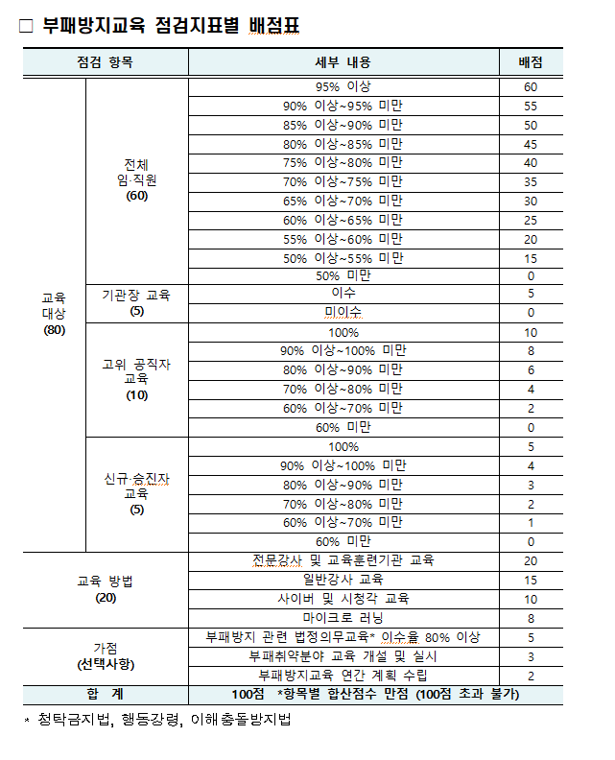
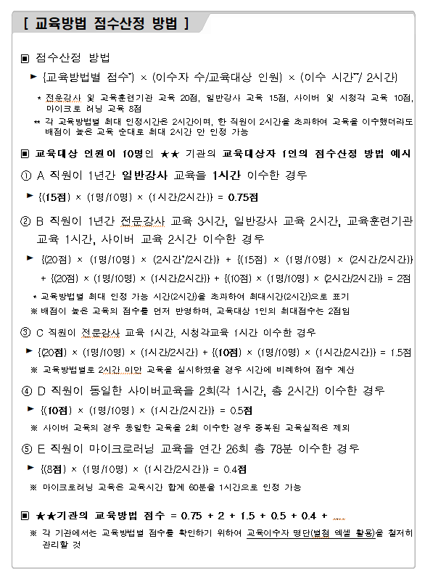
(2023년) 부패방지교육 자체점검표

구분 | 점검 항목 | 배점 | 점수 | 비고 | 이수인원 | 현원 | 점수(비율)
합계 |  | 100점 | 87.4점
교육 이수율 (80점) | 소계 | 80점 | 70점
 | 전체 임직원 | 60점 | 55점 | 90%이상 | 182 | 194 | 94%
 | 기관장 교육 | 5점 | 5점 | 참석
 | 고위공직자 대면교육 | 10점 | 10점 | 100% | 2 | 2 | 100%
 | 신규 승진자 대면교육 | 5점 | 0점 |  | 7 | 26 | 27%
교육 방법 (20점) | 소계(최대점수) | 20점 | 10.4점
 | 전문강사 및 교육훈련기관 교육 | 20점 | 0.7점 |  | 세부실적현황 참조
 | 일반강사 집합교육 | 15점 | 0점 |  | 세부실적현황 참조
 | 사이버 및 시청각 교육 | 10점 | 9.7점 |  | 세부실적현황 참조
 | 마이크로 러닝 | 8점 | 0점 |  | 세부실적현황 참조
가점 (10점) | 소계 | 10점 | 7점
 | 부패방지 관련 법정의무교육 이수율 80% 이상 | 5점 | 5점 |  | 155 | 194 | 80%
 | 부패취약분야 교육 개설 및 실시 | 3점 | 0점 | -
 | 부패방지교육 연간 계획 수립 | 2점 | 2점 | 수립

세부실적현황
기관명 | 교육일시 | 교육시간 | 교육대상 | 교육인원 |  | 이수율 (b/a*100) | 교육내용코드 | 교육방법 | 강사 |  | 근거 (첨부파일명)
 |  |  |  | 현원(a) | 이수자(b) |  |  |  | 소속 | 이름
양천구시설관리공단 | 2023-05-22 | 2 | 신규자 | 194 | 7 | 3.61 | 청탁금지법 | 전문강사 교육 | 청렴연수원 | 이지문 강사 | 2023년 상반기 청렴교육 「공직자의 이해충돌 방지법」교육 실시계획
양천구시설관리공단 | 2023-03-22 | 4 | 이사장 | 1 | 1 | 100.00 | 공직윤리 | 전문강사 교육 | 청렴연수원 |  | 2023년 청렴(부패방지)교육 이수 현황(2022.12.31.)최종.xlsx
양천구시설관리공단 | 2023-05-17 | 3 | 본부장 | 1 | 1 | 100.00 | 공직윤리 | 전문강사 교육 | 청렴연수원 |  | 2023년 청렴(부패방지)교육 이수 현황(2022.12.31.)최종.xlsx
양천구시설관리공단 | 2023-02-03 | 1~4 | 임직원 | 194 | 3 | 1.55 | 사이버청렴교육 | 사이버교육(권익위원회) | 권익위원회 |  | 2023년 청렴(부패방지)교육 이수 현황(2022.12.31.)최종.xlsx
양천구시설관리공단 | 2023-02-02 | 1~4 | 임직원 | 194 | 177 | 91.24 | 사이버청렴교육 | 사이버교육(지방공기업평가원) | 지방공기업평가원 |  | 2023년 청렴(부패방지)교육 이수 현황(2022.12.31.)최종.xlsx

